栄養計算注文書
見 本
下記記載もしくは同等の情報を御社書式にて注文可
 |  |  |  |  | 2022-08-17
 |  |  |  | 日付

栄 養 計 算 注 文 書

① | メニュー名 | ：

 | 画像（貼付） |  | 何人分 |  | 名

 |  |  | 材料名
 |  |  |  | ※味付けに使用したものは大さじ・小さじで記載

 | 作り方

 | 宣伝素材

① | 商品名 | ：

 | 栄養成分表示 | ：

② | 商品名 | ：

 | 栄養成分表示 | ：

③ | 商品名 | ：

 | 栄養成分表示 | ：

栄養計算注文書（記入例）
見 本
下記記載もしくは同等の情報を御社書式にて注文可
 |  |  |  |  |  | 2022-08-17
 |  |  |  |  | 日付

栄 養 計 算 注 文 書

① | メニュー名 | ： | ウィンナーの彩り炒め

 | 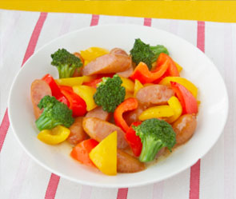 画像（貼付） |  |  | 何人分 | 2 | 名

 |  |  |  | 材料名
 |  |  |  |  | ※味付けに使用したものは大さじ・小さじで記載
ウインナー4本
パプリカ（赤、黄）各1/2個
ブロッコリー1/4株程度
サラダ油小さじ1
深煎り焙煎ごまドレッシング大さじ2
塩コショウ少々

 | 作り方

1.ウインナーは斜め切り、パプリカは一口大に切っておく。ブロッコリーは小房に分けておく。
2.1.のブロッコリーを熱湯でさっとゆでておく。
3.フライパンにサラダ油を熱し、準備した具材をさっと炒める。
4.具材に火が通ったら、ごまドレッシングを加えて全体にさっと絡める。
5.塩こしょうで味を調えて、盛り付けたら出来上がり。

 | 宣伝素材

① | 商品名 | ： | ごまドレッシング

 | 栄養成分表示 | ： | 15gあたり 75kcal/たんぱく質0.4g/脂質7.0g/炭水化物2.3g/食塩相当量/0.4g

② | 商品名 | ：

 | 栄養成分表示 | ：

③ | 商品名 | ：

 | 栄養成分表示 | ：

